상품제안서
고속 무선충전 거치대 LED스탠드 | 상품코드: F17175

 |  |  |  |  |  |  | 02-412-0044 | www.easy1.co.kr
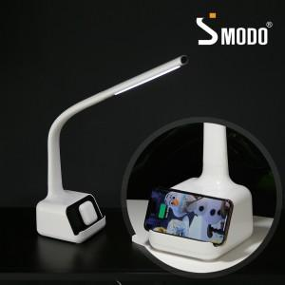

【상세/제작정보】

【인쇄/포장옵션】 | 실크, 레이저 / 포장불가능

【공급단가】 | 수량 | 20~ | 50~ | 100~ | 300~ | 500~
*VAT별도 | 단가 | 41,850원 | 40,300원 | 38,750원 | 37,200원 | 36,270원

【상품 URL】 | https://dev.easy1.co.kr:443/src/goods_detail.php?gdno=17175

